상품제안서
천연펄프 비데물티슈 35매 (캡형) | 상품코드: S37960

 |  |  |  |  |  |  | 02-713-8555 | www.synergygift.co.kr
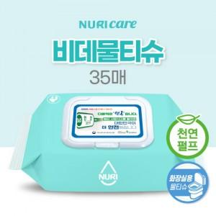

【상세/제작정보】 | <span style="font-size: 14pt;">※ 주문수량 1,000단위 아닐 경우 인쇄(로쓰)비용 발생됩니다</span>

【인쇄/포장옵션】 | 스티커 / 포장불가능

【공급단가】 | 수량 | 1,000~ | 3,000~ | 5,000~ | 10,000~ | 20,000~
*VAT별도 | 단가 | 910원 | 890원 | 860원 | 830원 | 810원

【상품 URL】 | https://www.synergygift.co.kr:443/src/goods_detail.php?gdno=37960

